概要
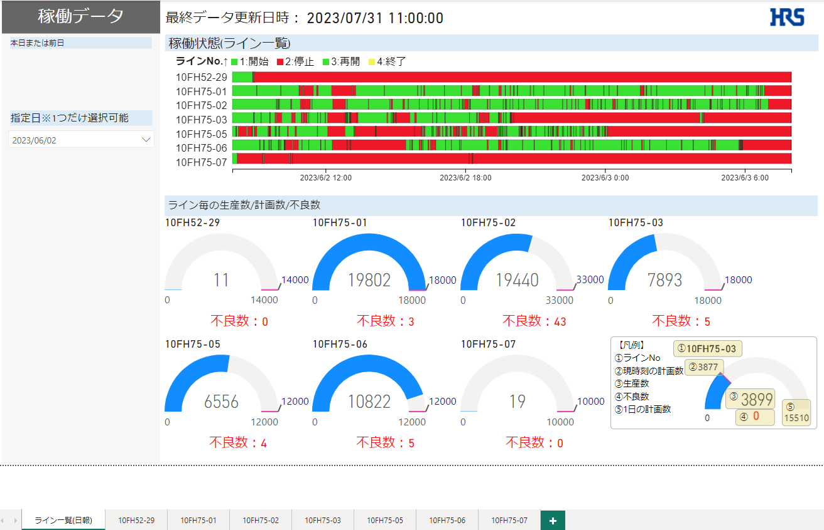
稼働データ作成
 | ◆作成画面
 |  | ・ライン一覧(日報)：全ラインのサマリ値を表示

Stop_log

mst_calender

Plod_log
その日の最大値(最新の値)を表示

 |  | ・ライン毎画面：各ライン毎の明細値を表示（見たいラインが決まっているのでラインでフィルターするのではなくライン毎にシート作成）
 |  | ※特殊仕様：Plod_logの日時が時点データでその日の初回生産数は9時に入る。しかしそれだと8時の実績がないように見える為、ログの時間を-1時間して表示している
 |  |  | 全体フィルタ |  | Plod_log 1秒判定=0のみ（h:01は表示しない）
 |  |  |  |  | Stop_log、Plod_log 各ラインのみ

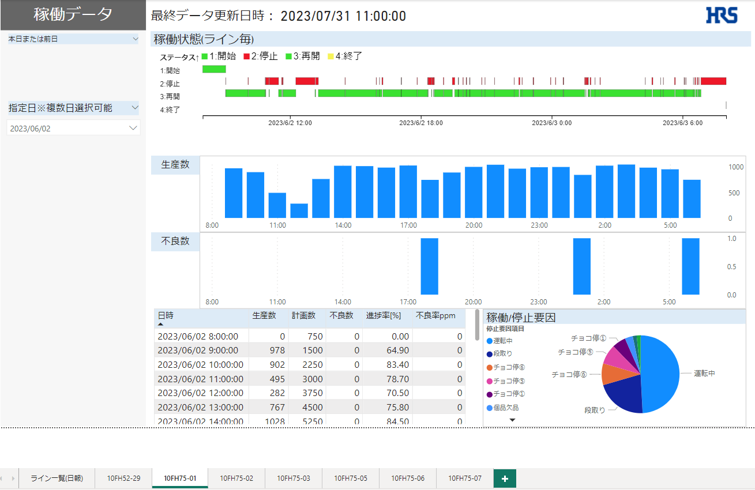

Stop_log

Plod_log

Plod_log

Plod_log

Plod_log

 | ◆その他情報
 |  | 各工場ラインNo
 |  | 宮古1GR |  | 10FH52-29
 |  | 宮古1GR |  | 10FH75-01
 |  | 宮古1GR |  | 10FH75-02
 |  | 宮古1GR |  | 10FH75-03
 |  | 宮古1GR |  | 10FH75-05
 |  | 宮古1GR |  | 10FH75-06
 |  | 宮古1GR |  | 10FH75-07
 |  | 宮古2GR |  | 10BM28DP23
 |  | 宮古2GR |  | 10BM28DP39
 |  | 宮古2GR |  | 10BM28DS11 |  | →Plod_logで実績があるがStop_logがないのでログを削除
 |  | 宮古2GR |  | 10BM28DS23
 |  | 宮古2GR |  | 10BM29DP15
 |  | 宮古2GR |  | 10BM29DS11
 |  | 協力会社 |  | 10FH52-09

概要20230721仕様変更
稼働データ作成
 | ◆概要
 |  | 稼働データPBIのパトライト画面を作成したい
 |  | https://deablog.net/powerbi-craydec-timelines/

 | ◆作成画面
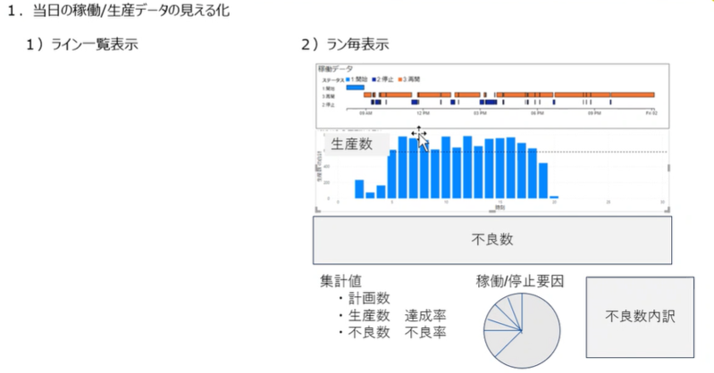
各ラインの計画と実績

 |  | ライン仕様：時間ごとの実績、時間ごとの計画、1日の計画を表示

 | ◆スケジュール
 |  | 8/9-10に社長視察
 |  | →8/4 or 7に完成させる

2023/7/26打合せ指摘事項
 | ◆稼働状態(ライン一覧)
 |  | ・色変更
 |  |  | 0：薄い黄色 | #F6F35A
 |  |  | 1：緑（3と同じ色）
 |  |  | 4：薄い黄色

 |  | ・1日の単位を8時からにしたい
 |  |  | Stop_log開始時間→8:00:01-翌8:00:00までを1営業日とする
 |  |  | ログ |  |  | 営業日
 |  |  | 2023/07/28 8:00:00 |  | → | 2023/07/07
 |  |  | 2023/07/28 8:00:01 |  | → | 2023/07/08
 |  |  | 2023/07/29 8:00:00 |  | → | 2023/07/08

 |  | ・ライン毎に不良数追加（オブジェクトはカード、赤字で）

 |  | ・データTB削除

 |  | ・稼働状態の幅を広く

 | ◆ライン詳細
 |  | 1ライン1シート構成にし、オブジェクトにフィルターかける

2023/8/10打合せ指摘事項

凡例
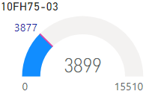
ラインNo
【凡例】
その時間時点の計画数

生産数

不良数
1日の計画数

【凡例】
①ラインNo
②現時刻の計画数
③生産数
④不良数
⑤1日の計画数
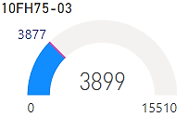
①
②

③

④
⑤

Sheet3
・パターン1：日時をマイナス1時間にする
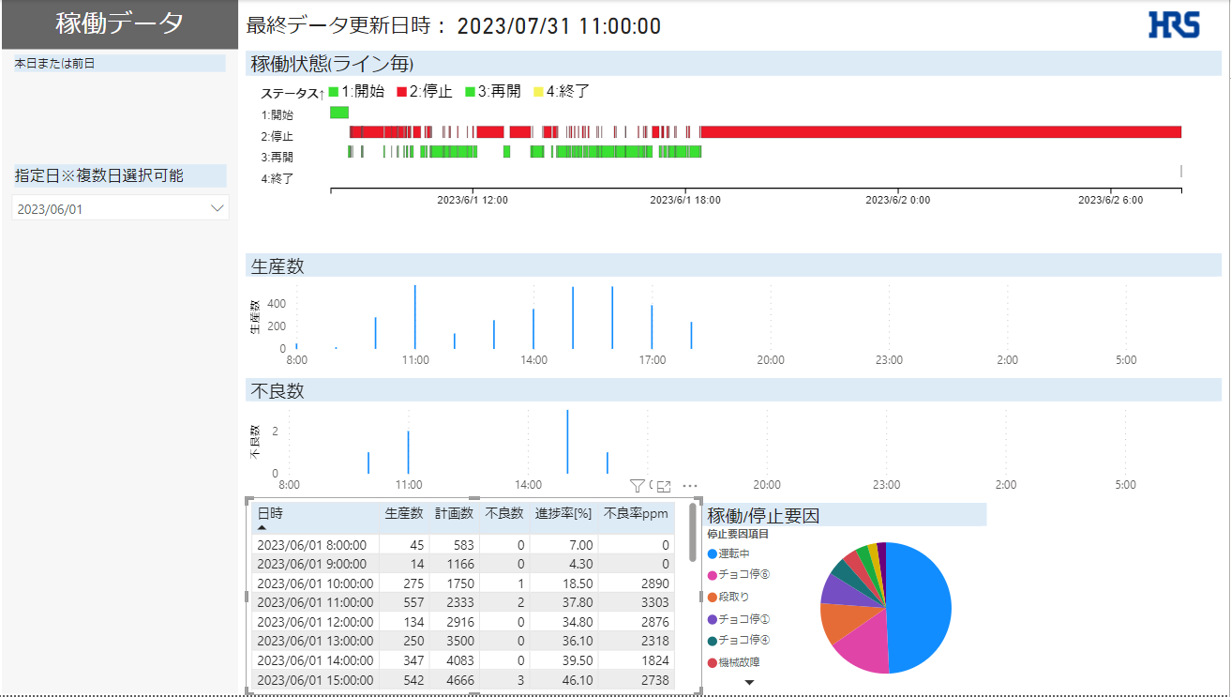
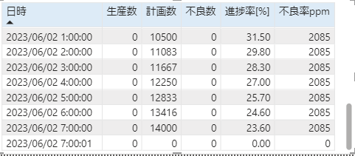
問題②
翌営業日にあるべき8:01データがその日の最終データとなり不要レコードが発生する
問題①
7:01のデータがあるのでグラフ表示が全体的におかしくなる

・パターン2：パターン1 + 毎日の初回データ（hh:mm:01）を削除して表示
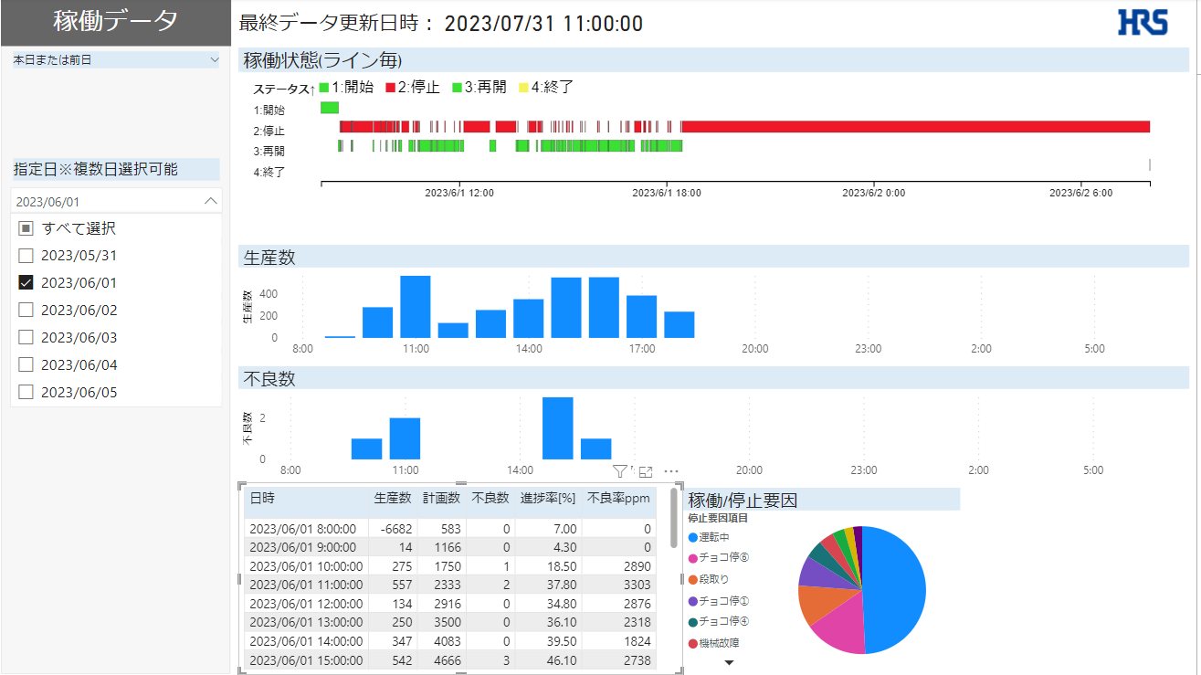

問題①
1時間あたりの生産数は「その時間の生産数-前の時間の生産数」で計算している為、
初回がマイナス値になる（前日の最終レコードを参照している為）

